상품제안서
더맑은 참 황사 KF94 새부리형 마스크 5매 | 상품코드: S44811

 |  |  |  |  |  |  | 02-713-8555 | www.synergygift.co.kr
 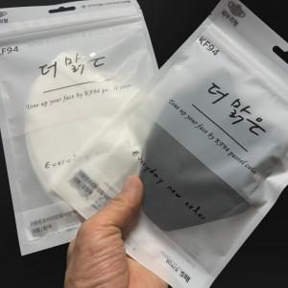 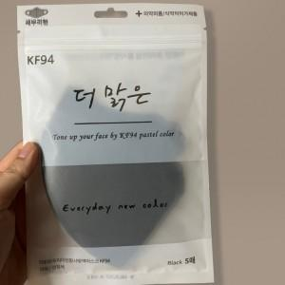

【상세/제작정보】

【인쇄/포장옵션】 | 스티커 / OPP(비닐)

【공급단가】 | 수량 | 300~ | 1,000~ | 3,000~ | 10,000~ | 20,000~
*VAT별도 | 단가 | 1,040원 | 980원 | 945원 | 915원 | 880원

【상품 URL】 | https://www.synergygift.co.kr:443/src/goods_detail.php?gdno=44811

